Накладная-№3
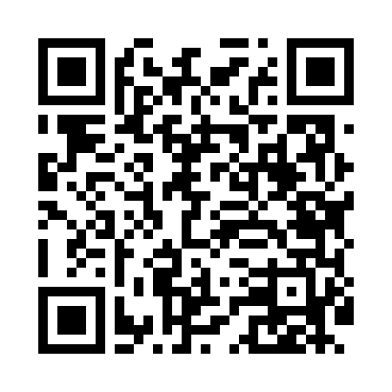
Номер товарно-транспортной накладной: |  |  | Торговый представитель: Amriyev Muhammad
Поставщик: Toshkent falcon fly 2 |  |  | Телефон торгового представителя: +998972880505
Дата отгрузки: 08.10.2025 |  |  | Контрагент: """" Klient
Дата консигнации: |  |  | Адрес:
Доставщик: |  |  | Телефон:
Телефон доставщика:
Время заказа: 08.10.2025 15:44:00
№ | Штрих-код | Название товаров (работ,услуг) | Количество | Количество в кейсе | Цена | Сумма
 |  |  | 186 |  |  | 299.6
1 | 6805019698804 | Сервировочный подтарельник, 30×45 см, DB-98-8 0 | 12 | 12 шт. | 0.40 | 4.80
2 | 6805019698798 | Сервировочный подтарельник, 30×45 см, DB-98-7 9 | 12 | 12 шт. | 0.40 | 4.80
3 | 6665202080904 | Керамический чайник CZT18-147 "Tea pot 850ml 21*13*10cm Porcelain" XP-13-31 | 18 | 1 коробка, 6 шт. | 4.20 | 75.60
4 | 6988006129410 | Пластмассовый столовый поднос, 803AT, 43.5×30 см, XP-35-20 | 20 | 20 шт. | 2.50 | 50
5 | 5608125971387 | Силиконовые подставки под горячее 45*30cm DB- 306-5 | 1 | 1 шт. | 4.60 | 4.60
6 | 9980453035037 | Разделочная доска пластиковая Геливи PE45×30× 1.4, 45×30×1.4 см, XP-35-3 | 4 | 4 шт. | 5 | 20
7 | 6665202050617 | Тарелка керамические 105P 2055# 10.5"Flat pla te 26.5*26.5*2.5cm Porcelain 736g XP-13-41 | 9 | 9 шт. | 2.40 | 21.60
8 | 6920250567655 | Пластиковый салатница KB051 в большой каропке 480 шт DB-67-65 | 63 | 63 шт. | 0.70 | 44.10
9 | 6934179000698 | Миска 40 см DB-6-102 | 2 | 2 шт. | 3.80 | 7.60
10 | 6932056607848 | Металическая миска 2,5л 22cm DB-6-17 | 2 | 2 шт. | 2.30 | 4.60
11 | 6932056607855 | Металическая миска 4л 26cm DB-6-19 | 2 | 2 шт. | 3.10 | 6.20
12 | 6932056610732 | Сита металлическая 22cm DB-92-12 | 1 | 1 шт. | 8 | 8
13 | 6901585541213 | Фартук текстильный XP-27-7 | 3 | 3 шт. | 1.50 | 4.50
14 | 6972513824265 | Кухонный нож 6 tk2113-6 30 см DB-16-11 | 2 | 2 шт. | 1.90 | 3.80
15 | 6906808162084 | Кухонный нож chenglifang sl-3 DB-16-8 | 2 | 2 шт. | 4 | 8
16 | 6941797501438 | Точилка для ножей TY8-29 8 DB-16-54 | 1 | 1 шт. | 3.20 | 3.20
17 | 6972544861468 | Терка для овощей DB-15-18 | 1 | 1 шт. | 2.80 | 2.80
18 | 6920250397092 | Хлебница Металлическая плетеная DB-97-9 | 10 | 10 шт. | 1.10 | 11
19 | 6936118822927 | Бутылка для соуса Соусник пластиковый Ёмкость для кетчупа DB-85-6 | 18 | 18 шт. | 0.40 | 7.20
20 | 6901011524476 | Пластмассовая Подставка для ложок и вилок 803 3 DB-152-447 | 3 | 3 шт. | 2.40 | 7.20
Итого: 299.6$|->UZS: 3,745,000.00

